表紙
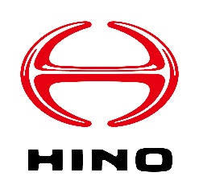

安全エコ運転支援サービス申込書

Copyright © 2022 Hino Motors, Ltd. All rights reserved

1.申請マニュアル
安全エコ運転支援サービス申込書

1. 申請手順

申請の手順は下記となります
1. 利用規約の確認
内容をご確認いただき、同意いただける場合のみ次の手順へお進みください
2. 登録情報入力
[2.サービス申込書]シートに必要な情報をご記入ください
3. 本ファイルを添付の上、メール送信
[2.サービス申込書]シートの記載が完了しましたら、本ファイルを添付の上、下記メールアドレスに送信をお願いいたします

◆お申込み担当宛メールアドレス
E-Mail ： | register.hino-connect-plus@hino.co.jp
件名 ： | 【安全エコ運転支援サービス申請】XXXXXX株式会社(企業名)

2. お問い合わせ

お問い合わせは下記までご連絡ください

◆お客様サポート窓口
E-Mail ： | info-plus@hino-connect.jp
Tel ： | 0120-68-4110
件名 ： | 【安全エコ運転支援サービス問合せ】XXXXXX株式会社(企業名)

3. 入力時の注意事項

3-1：規約同意操作について
利用規約に同意いただける場合、下記操作にて同意状態へ変更をお願いいたします
<1. 初期表示>

<2. プルダウン表示>

<3. 同意状態>

3-2：支払い単位選択について
請求単位は下記操作にて選択をお願いいたします
<1. 初期表示>

<2. プルダウン表示>

<3. 選択状態>

3-3：[事業所情報][車両情報]入力について
[事業所情報][車両情報]は登録必要数分記入してください(※初期表示で5つ分の入力欄を用意しております)
入力欄が足りない場合、3-5に沿って行を追加してください

3-4：[車両情報：事業所名]について
[車両情報：事業所名]は[事業所情報:事業所名]に入力した情報がプルダウンで表示されます
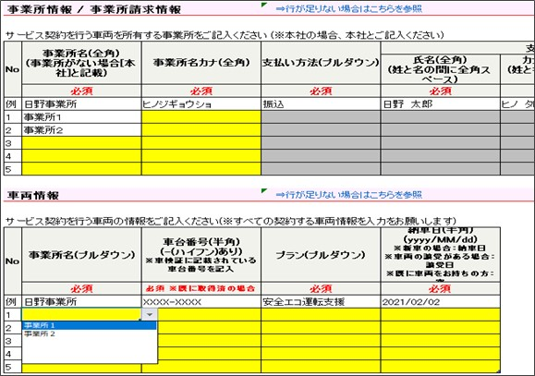

3-5：[事業所情報][車両情報]の入力欄が足りない場合
[事業所情報][車両情報]の入力欄が足りない場合、下記手順で追加してください(※画像は[事業所情報]ですが手順は車両情報も同様です)

① 表の最終行を選択(該当行の左の数字をクリック)
<選択前：左側の行数字をクリック> |  | <選択後：行が選択される>
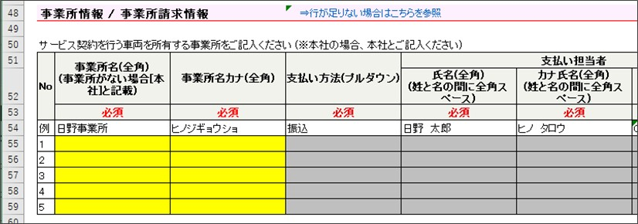

② 手順①の行選択状態で 右クリック
<実行前：行が選択されている> |  | <実行後：メニューが表示される>
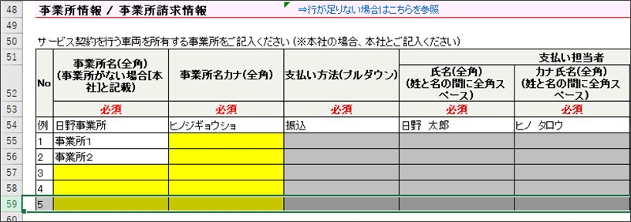

③ メニューの[挿入]を押下
<実行前：メニューが表示されている> |  | <実行後：行が挿入される>
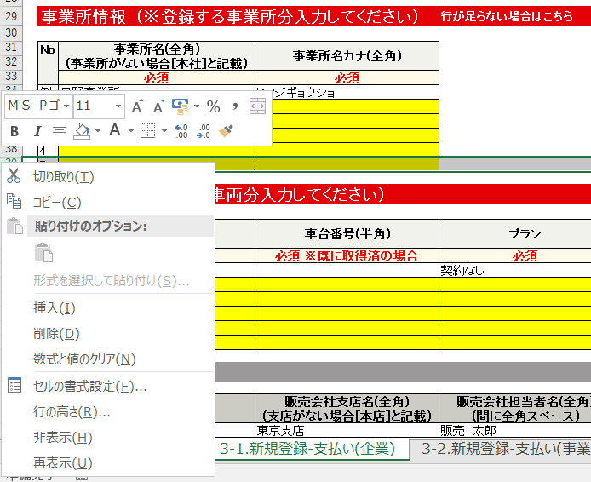

Copyright © 2022 Hino Motors, Ltd. All rights reserved

